USDJPY4H画像
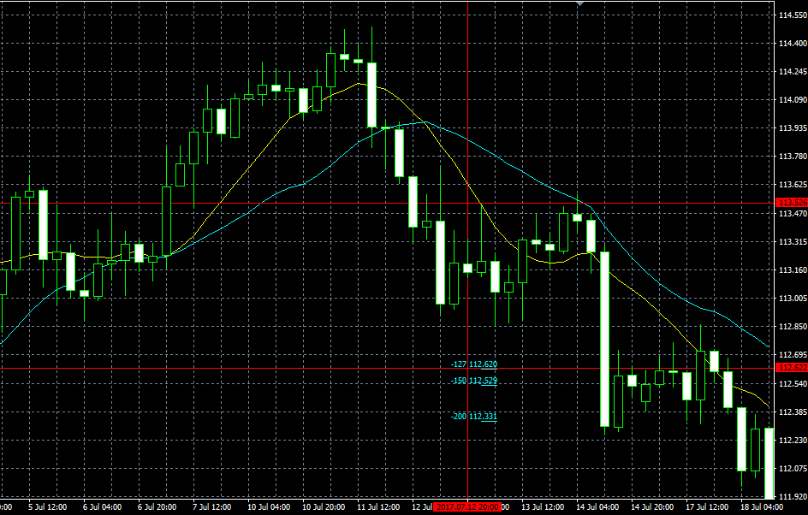
① USDJPY 2017/03/03
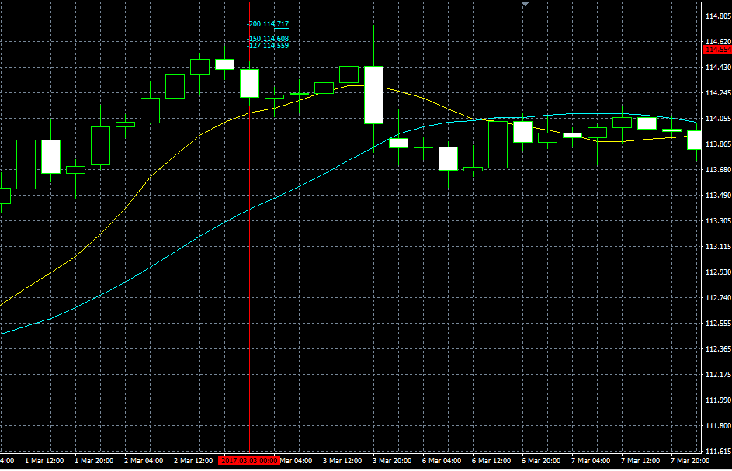

② USDJPY 2017/03/30 PinBerの安値-1Pipsで損切り
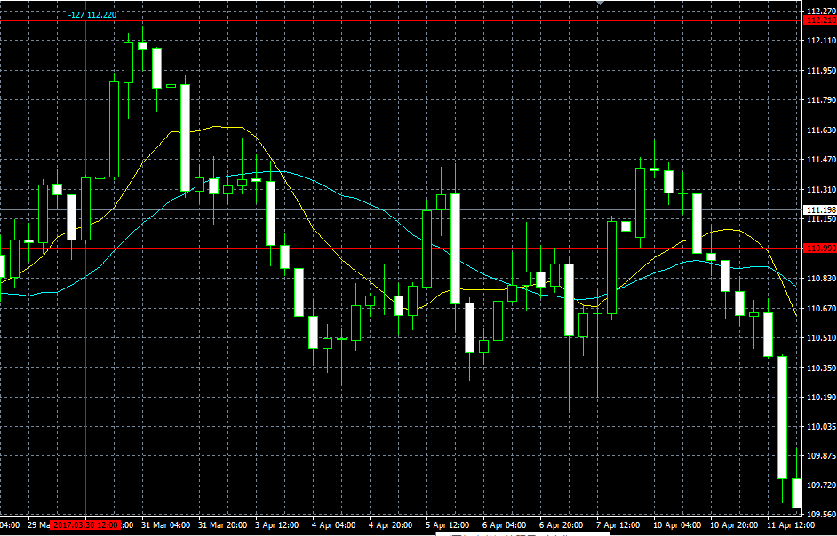

③ USDJPY 2017/04/13
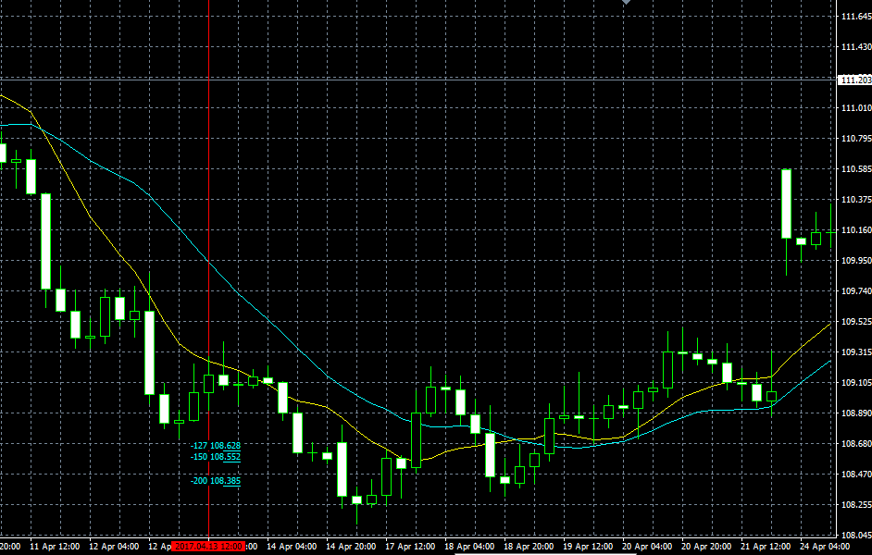

④ USDJPY 2017/4/19
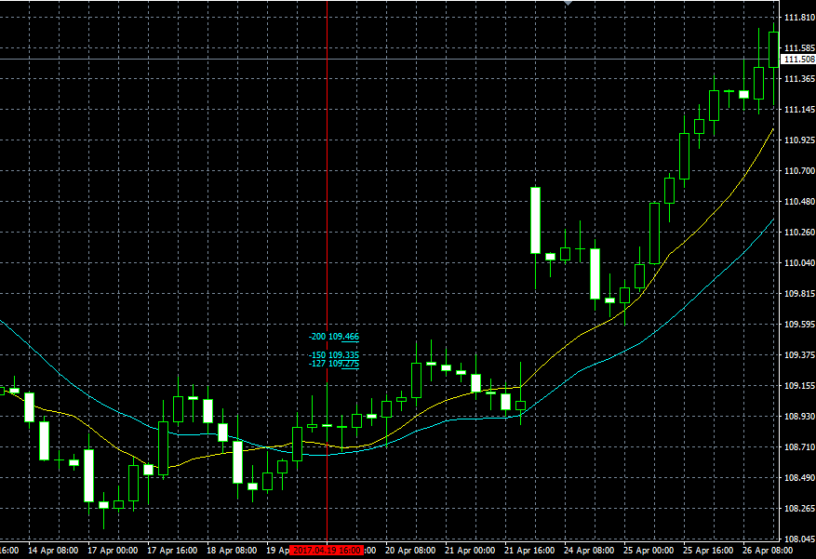

⑤ USDJPY 2017/04/27 損切されてます
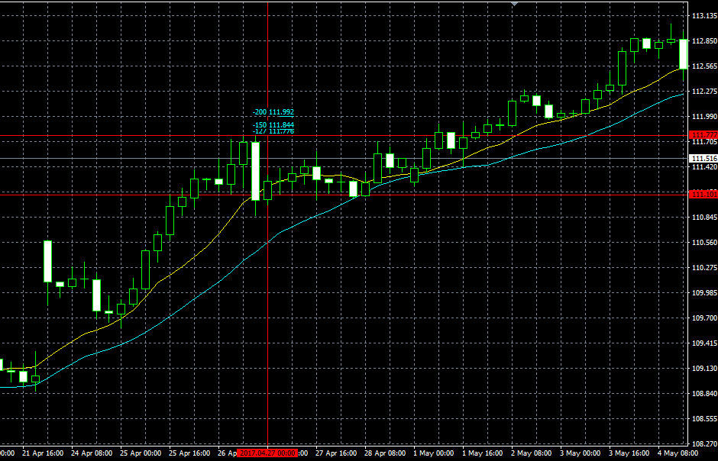

④ USDJPY 2017/05/05⑤2017/05/10
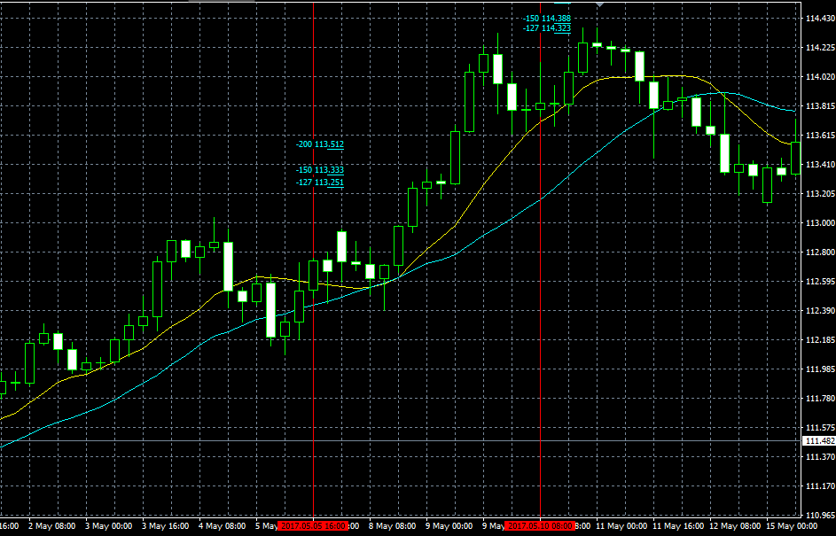

⑨USDJPY 2017/07/04
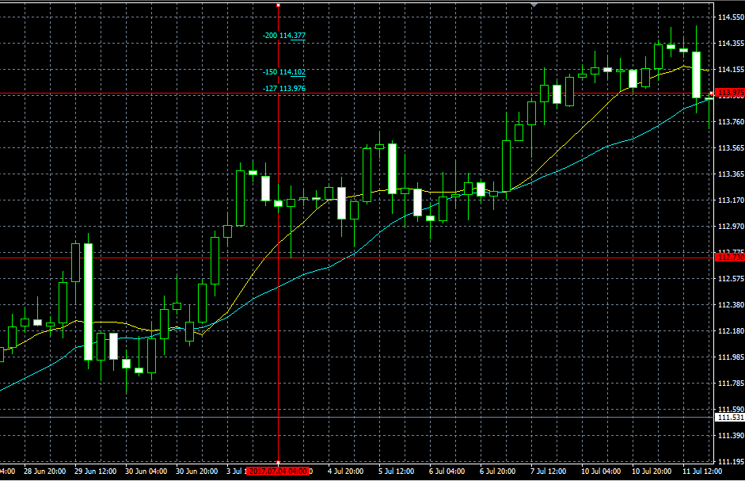

⑩ USDJPY 2017/07/13損切されてます

USDJPY1H画像
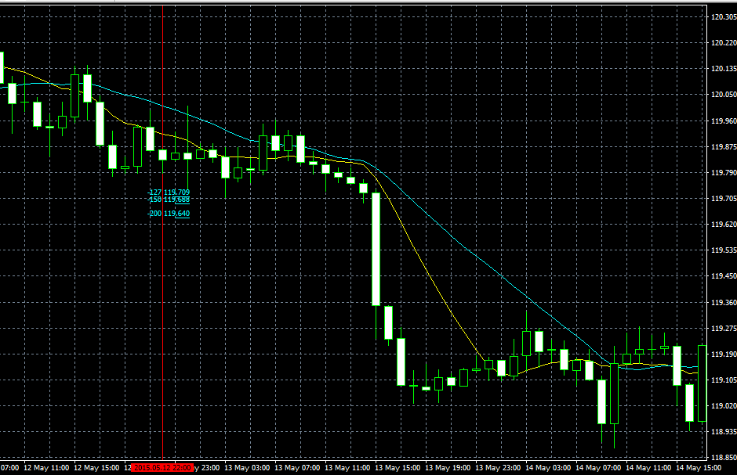
USDJPY2015/01/14PinBer
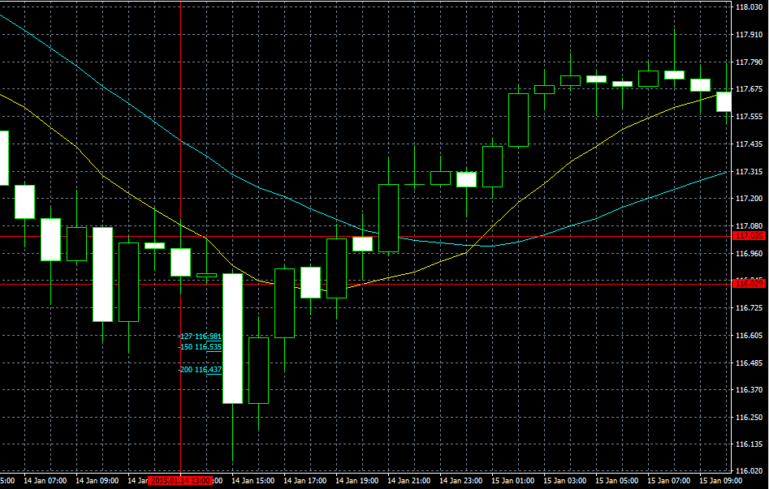

USDJPY2015/01/15PinBer
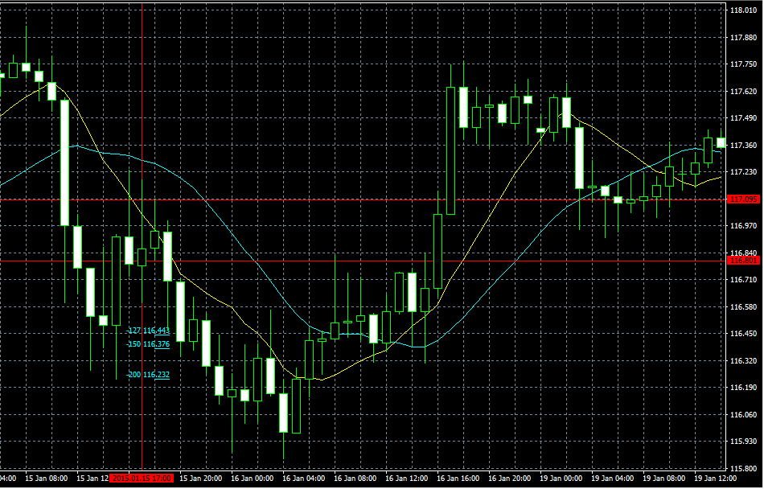

USDJPY2015/01/19PinBer
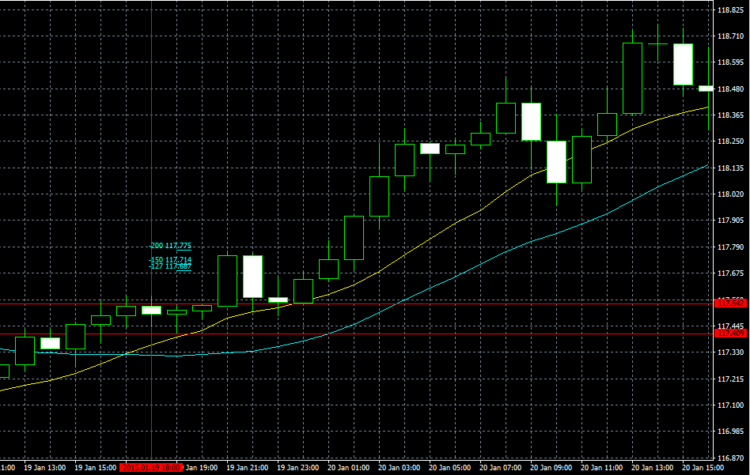

USDJPY2015/01/21PinBer |  | USDJPY2015/01/22PinBer
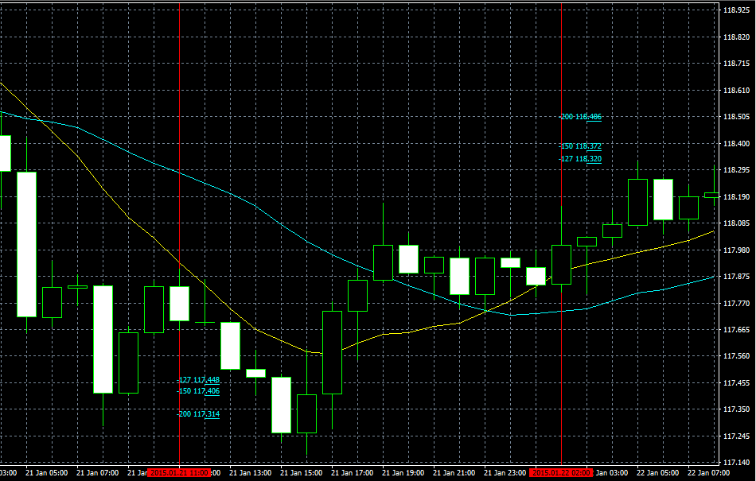

12.USDJPY2015/03/6PinBer
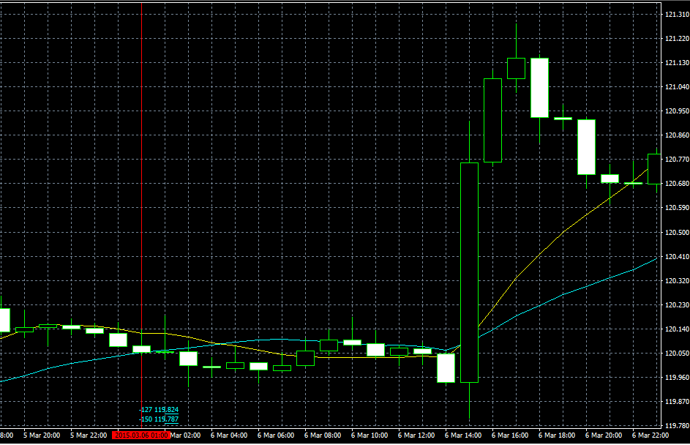

19.USDJPY2015/04/28PinBer
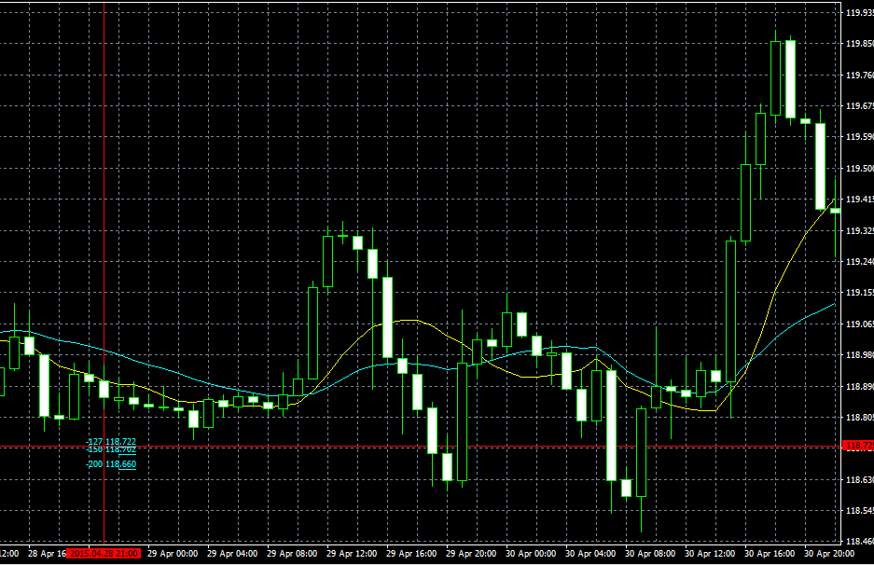

20.USDJPY2015/05/01PinBer
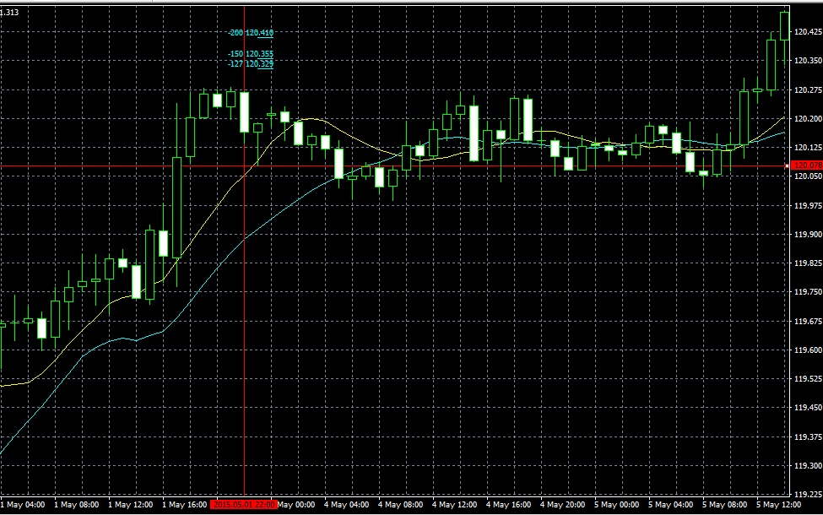

24.USDJPY2015/05/12PinBer | 損切りの方が早い可能性がある。FIBの数値が次の足と重なり確認しづらい。

